Hoja1
 |  |  |  |  |  |  |  | Versión: 03
 |  |  |  |  |  |  |  | Código: GOR-F-088
PROCESO
GESTIÓN ORGANIZACIONAL Y DEL RIESGO
NOMBRE DEL FORMATO
FORMATO REVISIÓN ENERGÉTICA
CLASIFICACIÓN DE LA INFORMACIÓN
x
Pública |  | Pública Clasificada |  |  |  | Pública Reservada
1. Información General de la sede
Fecha
Regional
Centro de formación
Sede |  |  |  | Dirección |  |  | Ciudad
Área total de la sede (m2) | Indicar valor | Área útil ocupada (m2) | Indicar valor | Nombre del funcionario SENA responsable | Nombre del funcionario responsable de la sede |  | Cédula | Indicar cédula del funcionario
Temperatura promedio (°C) |  | Indicar el valor | Velocidad promedio del viento (km/h) |  | Indicar el valor | Radiación solar (kWh/m2día) |  | Indicar el valor
Año de construcción de la edificación o instalaciones físicas de la sede |  | Indicar el año | ¿La sede comparte instalaciones? | Sí o No | Propiedad de la sede |  | Indicar si es propia del SENA, en arriendo o en comodato
Número de trabajadores (funcionarios, contratistas, trabajadores oficiales) |  | Indicar número | Número de aprendices | Indicar número | Número de visitantes | Indicar número | Nota: El número de personas solicitada hace referencia a promedio diario
Cuenta con fuentes de energía renovables |  | Si la respuesta anterior es afirmativa, relacione el tipo de energía renovable con que cuenta la sede |  |  | Generación producida al año (kWh/año)
 |  |  |  |  | Generación producida al año (kWh/año)
 |  |  |  |  | Generación producida al año (kWh/año)
 |  |  |  |  | Generación producida al año (kWh/año)
1.1. Ubicación Geográfica (imagen ubicación geográfica)

1.2. Régimen de trabajo (Sombree el horario de operación de la sede)
Hora | Lunes | Martes | Miércoles | Jueves | Viernes | Sábado | Domingo | Festivo
0:01 - 2:00
2:01 - 4:00
4:01 - 6:00
6:01 - 8:00
8:01 - 10:00
10:01 - 12:00
12:01 - 14:00
14:01 - 16:00
16:01 - 18:00
18:01 - 20:00
20:01 - 22:00
22:01 - 24:00
1.3. Actividades que se desarrollan- naturaleza del centro de formación ( marque con x)

Administrativas |  |  | Pecuarias |  |  | Automotriz
Industriales |  |  | Gastronómicas |  |  | Informática y/o diseño de software
Agrícolas |  |  | Laboratorios |  |  | Salud
Agroindustrial
2. Consumo energético

2.1. Curva de carga del día de operación más significativo de la sede

Curva de carga eléctrica típica de operación de la sede
 | 1
 | 1
 | 1
 | 1
 | 1
 | 2
 | 9
 | 10
 | 11
 | 10.3
 | 12.5
 | 14
 | 10
 | 5
 | 7
 | 13
 | 14
 | 13
 | 10
 | 7
 | 6
 | 6
 | 2
 | 1
Hora | Potencia (kW)
0 | 1
1 | 1
2 | 1
3 | 1
4 | 1
5 | 2
6 | 9
7 | 10
8 | 11
9 | 10.3
10 | 12.5
11 | 14
12 | 10
13 | 5
14 | 7
15 | 13
16 | 14
17 | 13
18 | 10
19 | 7
20 | 6
21 | 6
22 | 2
23 | 1

2.2. Matriz energética
 | Energía Eléctrica |  | Gas Natural |  | Gasolina |  | ACPM
Últimos treinta y seis meses | kWh | COP$ | m³ | COP$ | Galón | COP$ | Galón | COP$
Jan-23 | 30000 | $ 18,000,000 | 500 | $ 750,000
Feb-23 | 30000 | $ 18,000,000 | 500 | $ 750,000
Mar-23 | 30000 | $ 18,000,000 | 500 | $ 750,000
Apr-23 | 30000 | $ 18,000,000 | 500 | $ 750,000
May-23 | 30000 | $ 18,000,000 | 500 | $ 750,000
Jun-23 | 30000 | $ 18,000,000 | 500 | $ 750,000
Jul-23 | 30000 | $ 18,000,000 | 500 | $ 750,000
Aug-23 | 30000 | $ 18,000,000 | 500 | $ 750,000
Sep-23 | 30000 | $ 18,000,000 | 500 | $ 750,000
Oct-23 | 30000 | $ 18,000,000 | 500 | $ 750,000
Nov-23 | 30000 | $ 18,000,000 | 500 | $ 750,000
Dec-23 | 30000 | $ 18,000,000 | 500 | $ 750,000
Jan-24 | 30000 | $ 18,000,000 | 500 | $ 750,000
Feb-24 | 30000 | $ 18,000,000 | 500 | $ 750,000
Mar-24 | 30000 | $ 18,000,000 | 500 | $ 750,000
Apr-24 | 30000 | $ 18,000,000 | 500 | $ 750,000
May-24 | 30000 | $ 18,000,000 | 500 | $ 750,000
Jun-24 | 30000 | $ 18,000,000 | 500 | $ 750,000
Jul-24 | 30000 | $ 18,000,000 | 500 | $ 750,000
Aug-24 | 30000 | $ 18,000,000 | 500 | $ 750,000
Sep-24 | 30000 | $ 18,000,000 | 500 | $ 750,000
Oct-24 | 30000 | $ 18,000,000 | 500 | $ 750,000
Nov-24 | 30000 | $ 18,000,000 | 500 | $ 750,000
Dec-24 | 30000 | $ 18,000,000 | 500 | $ 750,000
Jan-25 | 30000 | $ 18,000,000 | 500 | $ 750,000
Feb-25 | 30000 | $ 18,000,000 | 500 | $ 750,000
Mar-25 | 30000 | $ 18,000,000 | 500 | $ 750,000
Apr-25 | 30000 | $ 18,000,000 | 500 | $ 750,000
May-25 | 30000 | $ 18,000,000 | 500 | $ 750,000
Jun-25 | 30000 | $ 18,000,000 | 500 | $ 750,000
Jul-25 | 30000 | $ 18,000,000 | 500 | $ 750,000
Aug-25 | 30000 | $ 18,000,000 | 500 | $ 750,000
Sep-25 | 30000 | $ 18,000,000 | 500 | $ 750,000
Oct-25 | 30000 | $ 18,000,000 | 500 | $ 750,000
Nov-25 | 30000 | $ 18,000,000 | 500 | $ 750,000
Dec-25 | 30000 | $ 18,000,000 | 500 | $ 750,000
Total | 1080000 | 648000000 | 18000 | 27000000 | 0 | 0 | 0 | 0
Total (Tera Julios) | 3.888 |  | 0.000684 |  | 5000 |  | 2000

 | Matriz energética
Energía Eléctrica | 3.888
Gas Natural | 0.000684
Gasolina | 5000
ACPM | 2000
Matriz de Costo energético
 | Matriz energética
Energía Eléctrica | 648000000
Gas Natural | 27000000
Gasolina | 0
ACPM | 0

3. Usos significativos de la energía

3.1. Identificación de los usos significativos de la energía
Uso final de energía eléctrica |  | Consumo mensual estimado (kWh/mes) | Participación % | Acumulado % | Diagrama de Pareto (Usos Significativos de la Energía eléctrica)
Ejemplo: Iluminación |  |  | #DIV/0! | #DIV/0! | 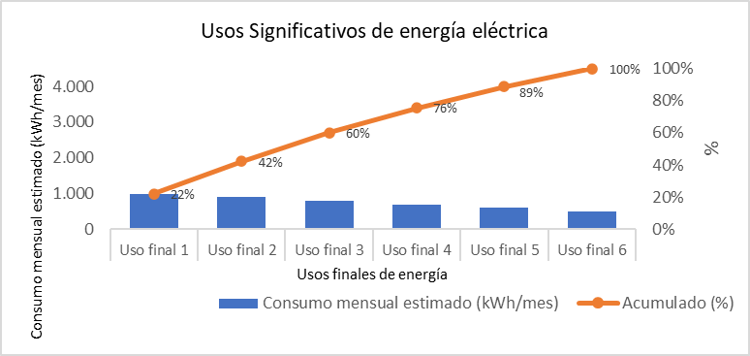
Ejemplo: Aire acondicionado y refrigeración |  |  | #DIV/0! | #DIV/0!
Ejemplo: Equipos ofimáticos |  |  | #DIV/0! | #DIV/0!
Ejemplo: Ascensor |  |  | #DIV/0! | #DIV/0!
Ejemplo: Máquinas y herramientas |  |  | #DIV/0! | #DIV/0!
Ejemplo: Electrodomésticos |  |  | #DIV/0! | #DIV/0!
Ejemplo: Otros |  |  | #DIV/0! | #DIV/0!
 |  |  | #DIV/0! | #DIV/0!
 |  |  | #DIV/0! | #DIV/0!
 |  |  | #DIV/0! | #DIV/0!

Uso final de gas natural |  | Consumo mensual estimado (m3/mes) | Participación % | Acumulado % | Diagrama de Pareto (Usos Significativos de gas natural)
Ejemplo: Cocción de alimentos formación |  |  | #DIV/0! | #DIV/0! | 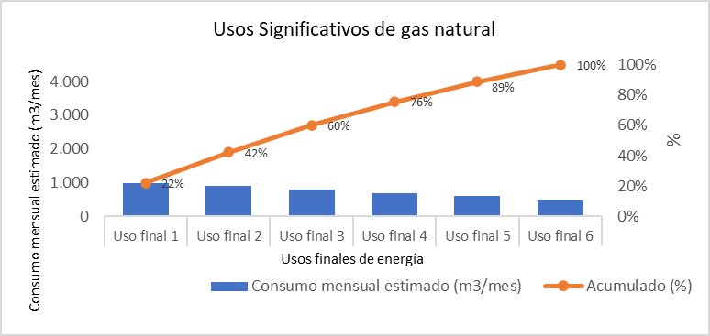
Ejemplo: Cocción de alimentos restaurante |  |  | #DIV/0! | #DIV/0!
Ejemplo: Vehículo |  |  | #DIV/0! | #DIV/0!
Ejemplo: Máquinas y herramientas de formación |  |  | #DIV/0! | #DIV/0!
Ejemplo: Planta eléctrica |  |  | #DIV/0! | #DIV/0!
Ejemplo: Otros |  |  | #DIV/0! | #DIV/0!
 |  |  | #DIV/0! | #DIV/0!
 |  |  | #DIV/0! | #DIV/0!
 |  |  | #DIV/0! | #DIV/0!
 |  |  | #DIV/0! | #DIV/0!

Uso final de ACPM |  | Consumo mensual estimado (Galones/mes) | Participación % | Acumulado % | Diagrama de Pareto (Usos Significativos de ACPM)
Ejemplo: Maquinaria amarilla |  |  | #DIV/0! | #DIV/0! | 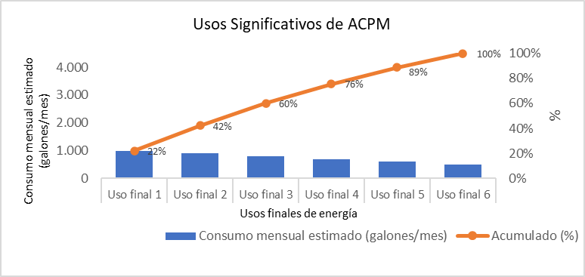
Ejemplo: Vehículo |  |  | #DIV/0! | #DIV/0!
Ejemplo: Máquinas y herramientas de formación |  |  | #DIV/0! | #DIV/0!
Ejemplo: Planta eléctrica |  |  | #DIV/0! | #DIV/0!
Ejemplo: Otros |  |  | #DIV/0! | #DIV/0!
 |  |  | #DIV/0! | #DIV/0!
 |  |  | #DIV/0! | #DIV/0!
 |  |  | #DIV/0! | #DIV/0!
 |  |  | #DIV/0! | #DIV/0!
 |  |  | #DIV/0! | #DIV/0!

Uso final de Gasolina |  | Consumo mensual estimado (Galones/mes) | Participación % | Acumulado % | Diagrama de Pareto (Usos Significativos de Gasolina)
Ejemplo: Maquinaria amarilla |  |  | #DIV/0! | #DIV/0! | 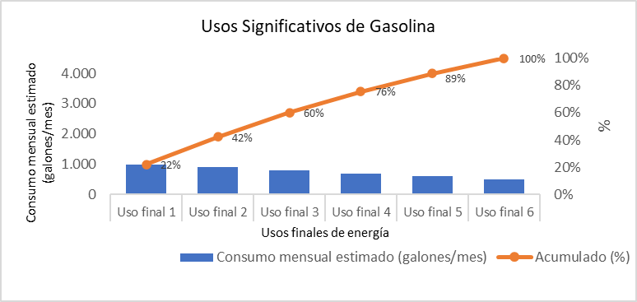
Ejemplo: Vehículo |  |  | #DIV/0! | #DIV/0!
Ejemplo: Máquinas y herramientas de formación |  |  | #DIV/0! | #DIV/0!
Ejemplo: Planta eléctrica |  |  | #DIV/0! | #DIV/0!
Ejemplo: Otros |  |  | #DIV/0! | #DIV/0!
 |  |  | #DIV/0! | #DIV/0!
 |  |  | #DIV/0! | #DIV/0!
 |  |  | #DIV/0! | #DIV/0!
 |  |  | #DIV/0! | #DIV/0!
 |  |  | #DIV/0! | #DIV/0!

3.2. Caracterización de los usos significativos de la energía
Tipo de energía (Seleccione el tipo de energía de la lista desplegable de cada celda) | Uso Significativo de la energía (USE) | Tecnología | Eficiencia Energética | Variables pertinentes |  | Personas que afectan o influyen en los USE |  | Tipo y régimen de mantenimiento
Energía eléctrica | Ejemplo: Iluminación | Ejemplo: Fluorescentes LED Halogenuros metálicos | Ejemplo: Eficacia Luminarias fluorescentes: 70 lm/W Eficacia Luminarias LED: 160 lm/W Eficacia Luminarias halogenuros metálicos: 110 lm/W | Ejemplo: Nivel de ocupación Acceso a luz exterior/natural |  | Ejemplo: Funcionarios Aprendices Personal de mantenimiento |  | Ejemplo: Mantenimiento preventivo Mantenimiento predictivo Mantenimiento correctivo
Energía eléctrica | Ejemplo: Aire acondicionado | Ejemplo: Inverter | Ejemplo: 12 IEE | Ejemplo: Nivel de ocupación Acceso al aire exterior |  | Ejemplo: Funcionarios Aprendices Personal de mantenimiento |  | Ejemplo: Mantenimiento preventivo Mantenimiento predictivo Mantenimiento correctivo
Energía eléctrica | Ejemplo: Máquinas y herramientas | Ejemplo: Motores Premium IE3 | Ejemplo: Eficiencia del motor: 85% | Ejemplo: Cantidad de aprendices. Horas de formación |  | Ejemplo: Funcionarios Aprendices Personal de mantenimiento |  | Ejemplo: Mantenimiento preventivo Mantenimiento predictivo Mantenimiento correctivo

4. Oportunidades priorizadas para la mejora del desempeño energético
Oportunidad de mejora |  | Tipo de oportunidad para la mejora (seleccionar de la lista desplegable de cada celda) | Potencial de ahorro (kWh-m3- galón/año) |  | Potencial de ahorro (COP$/año) | Potencial de emisiones evitadas (kgCO2/año) | Inversión de implementación (COP$) | Retorno de inversión (año)
Describa las oportunidades de mejora del desempeño energético |  | Buena práctica operacional
Describa las oportunidades de mejora del desempeño energético |  | Proyecto de autogeneración de energía con Sistema Solar Fotovoltaico
Describa las oportunidades de mejora del desempeño energético |  | Reconversión tecnológica
Describa las oportunidades de mejora del desempeño energético |  | Mantenimiento
Describa las oportunidades de mejora del desempeño energético |  | Buena práctica operacional

5. Estimación de usos y consumos futuro de energía

 | Usos de energía eléctrica estimados para el año XXX (siguiente) |  |  |  | Consumo de energía eléctrica anual estimado para el año XX (siguiente)
 | Describir la estimación de uso de la energía para el siguiente año basado en las oportunidades de mejora propuestos. Ejemplo: Iluminación, aire acondicionados, equipos ofimáticos, máquinas y herramientas. |  |  |  | Indicar consumo energético anual para el siguiente año, teniendo en cuenta la meta de ahorro definida para la sede. Ejemplo: Energía eléctrica: 300 kWh/año; Gas natural: 250 m3/año; Gasolina: 2000 galones/año.

